H9チケット申し込み書
第73回明新会通常総会 チケット申し込み用紙
申込者情報
氏名 |  |  | 電話番号 |  |  |  | 卒業年 | S 年 H 年
住 所 （チケット等送付先） | 〒
申し込枚数および金額
パターン |  |  | セット価格（円） |  | セット数 | チケット枚数 | 金額
1枚 |  |  | 3,000
10枚セット |  |  | 25,000
合計
配布先の情報を概略でご記入ください。（懇親会参加数把握の為、ご協力をお願い致します）
卒業年 |  | 参加人数 |  | 備考 （詳細情報あれば記載願います。無ければ空白で結構です）

昭和 年 平成 年
昭和 年 平成 年
昭和 年 平成 年
昭和 年 平成 年
昭和 年 平成 年
昭和 年 平成 年
昭和 年 平成 年
昭和 年 平成 年
昭和 年 平成 年

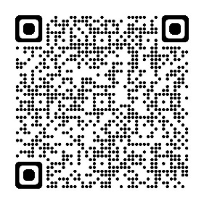 申込は右のQRコード、メール、FAXまたは実行委員に直接お渡しください FAX送付先：明新会事務局0776-24-6673 メール：meishinkai73@gmail.com 申し込み受付後、チケットと振込用紙（手数料のご負担お願いします）を送付させていただきます。

